F02.CFG-Paths
 |  | VVSS, Info Romana, 2020-2021

 | F02. cautarea filmelor care au un anumit regizor (sau parti din numele regizorului).

 | F02. Covered source code |  | F02. Control Flow Graph (CFG) | F02. Cyclomatic Complexity (CC)
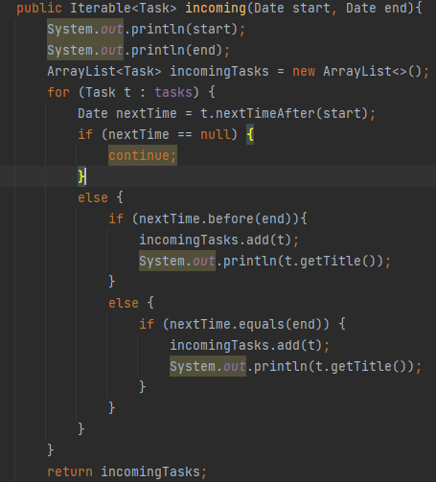
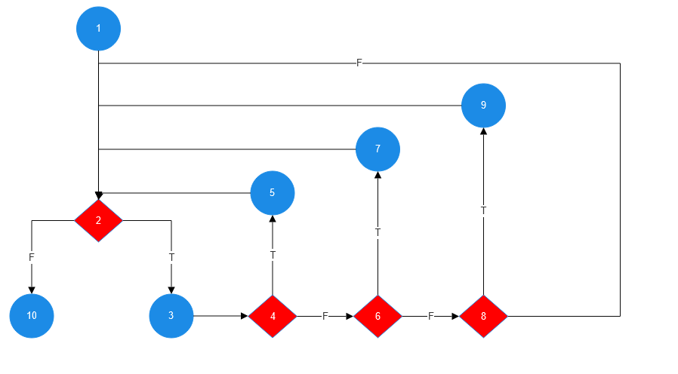
 |  |  |  | CC1 = No. of regions = 5 |  | 5
1 |  |  |  | CC2 = Edges - Nodes + 2 = 13 -10 + 2 |  | 5
 |  |  | <Req02 CFG > | CC3 = No. of Conditions + 1 = 4 + 1 |  | 5

2
3 |  |  |  | F02. Individual Paths
4
5 |  |  |  | Path No. | Path
 |  |  |  | P1 | 1 - 2(F) - 10
 |  |  |  | P2 | 1 - 2(T) - 3 - 4(T) - 5 - 2(F) - 10
6 |  |  |  | P3 | 1 - 2(T) - 3 - 4(F) - 6(T) - 7 - 2(F) - 10
7 |  |  |  | P4 | 1 - 2(T) - 3 - 4(F) - 6(F) - 8(T) - 9 - 2(F) - 10
 |  |  |  | P5 | 1 - 2(T) - 3 - 4(F) - 6(F) - 8(F) - 2(F) - 10

8
9

10

WBT-TCs
 |  | VVSS, Info Romana, 2020-2024

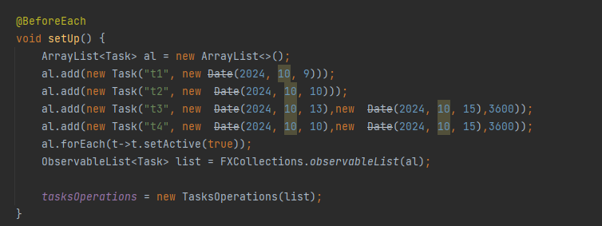
WBT Implemented TCs
Final TC No. | Req. ID | TC No | input data |  |  |  |  |  | output data
 |  |  | start | end | tasks |  |  |  | expected | actual result
9 | F02 | 1 | null | null | [] |  |  |  | NullPointerException | NullPointerException |  | tasks =
10 |  | 2 | null | null | tasks |  |  |  | [] | []
11 |  | 3 | 2024-10-11 | 2024-10-12 |  |  |  |  | [t4] | [t4]
12 |  | 4 | 2024-10-08 | 2024-10-09 |  |  |  |  | [t1] | [t1]
13 |  | 5 | 2024-10-06 | 2024-10-07 |  |  |  |  | [] | []

Statistics
 | Testing |  |  |  |  | Debugging | Re-testing |  |  |  |  | Regression Testing
Req. ID | #TCs run | #TCs passed | #TCs falied | Coverage (%) | #Bugs | #Bugs Fixed | Re-tested | #TCs run | #TCs passed | #TCs failed | Coverage (%) | Re-tested | #TCs passed to be run again

F02 | 5 | 5 | 0 | 100 | 0 | no | no | 0 | 0 | 0 | 100 | yes | 5

